１世帯当たり人員
 | 19. １世帯当たり人員

 | 時点 2017(H29)年1月1日（毎年） |  |  |  |  |  |  | 平 均 値 |  |  |  | 2.53
 | 単位 人，世帯 |  |  |  |  |  |  | 標準偏差 |  |  |  | 0.22
 | 市町村名 | 指標 | 順位 |  | #REF! | 世帯数 | 市町村名 | 指標 | 順位 |  | #REF! | 世帯数

 | 千葉県 | 2.35 |  | － |  | 2,652,678 | 八街市 | 2.55 |  | 22 |  | 27,354
 | 千葉市 | 2.30 |  | 47 |  | 423,464 | 印西市 | 2.80 |  | 8 |  | 33,992
 | 銚子市 | 2.42 |  | 35 |  | 26,074 | 白井市 | 2.68 |  | 14 |  | 23,132
 | 市川市 | 2.09 |  | 54 |  | 233,080 | 富里市 | 2.41 |  | 36 |  | 20,650
 | 船橋市 | 2.26 |  | 50 |  | 277,492 | 南房総市 | 2.54 |  | 23 |  | 15,043
 | 館山市 | 2.31 |  | 45 |  | 20,305 | 匝瑳市 | 2.87 |  | 4 |  | 12,752
 | 木更津市 | 2.41 |  | 36 |  | 55,950 | 香取市 | 2.77 |  | 10 |  | 27,538
 | 松戸市 | 2.21 |  | 51 |  | 219,736 | 山武市 | 2.62 |  | 17 |  | 19,590
 | 野田市 | 2.52 |  | 26 |  | 60,728 | いすみ市 | 2.56 |  | 21 |  | 14,795
 | 茂原市 | 2.45 |  | 31 |  | 36,419 | 大網白里市 | 2.57 |  | 20 |  | 19,067
 | 成田市 | 2.32 |  | 44 |  | 56,712 | 酒々井町 | 2.31 |  | 45 |  | 9,037
 | 佐倉市 | 2.48 |  | 29 |  | 69,492 | 栄町 | 2.53 |  | 25 |  | 8,281
 | 東金市 | 2.38 |  | 39 |  | 25,229 | 神崎町 | 2.72 |  | 13 |  | 2,217
 | 旭市 | 2.79 |  | 9 |  | 23,690 | 多古町 | 2.83 |  | 6 |  | 5,118
 | 習志野市 | 2.30 |  | 47 |  | 74,792 | 東庄町 | 3.03 |  | 1 |  | 4,595
 | 柏市 | 2.33 |  | 43 |  | 179,344 | 九十九里町 | 2.52 |  | 26 |  | 6,377
 | 勝浦市 | 2.15 |  | 53 |  | 8,632 | 芝山町 | 2.97 |  | 2 |  | 2,461
 | 市原市 | 2.38 |  | 39 |  | 114,837 | 横芝光町 | 2.76 |  | 12 |  | 8,498
 | 流山市 | 2.44 |  | 33 |  | 73,931 | 一宮町 | 2.59 |  | 19 |  | 4,532
 | 八千代市 | 2.45 |  | 31 |  | 79,166 | 睦沢町 | 2.89 |  | 3 |  | 2,457
 | 我孫子市 | 2.40 |  | 38 |  | 54,717 | 長生村 | 2.68 |  | 14 |  | 5,337
 | 鴨川市 | 2.30 |  | 47 |  | 14,481 | 白子町 | 2.62 |  | 17 |  | 4,183
 | 鎌ケ谷市 | 2.44 |  | 33 |  | 44,727 | 長柄町 | 2.77 |  | 10 |  | 2,602
 | 君津市 | 2.46 |  | 30 |  | 34,608 | 長南町 | 2.87 |  | 4 |  | 2,793
 | 富津市 | 2.54 |  | 23 |  | 17,690 | 大多喜町 | 2.83 |  | 6 |  | 3,396
 | 浦安市 | 2.19 |  | 52 |  | 76,286 | 御宿町 | 2.35 |  | 42 |  | 3,073
 | 四街道市 | 2.51 |  | 28 |  | 35,881 | 鋸南町 | 2.36 |  | 41 |  | 3,336
 | 袖ケ浦市 | 2.66 |  | 16 |  | 23,009

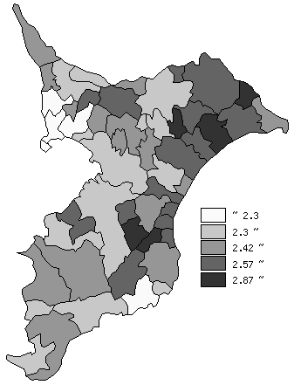
 | 千葉県の推移
 | 世帯数（右軸） | 指標
平成25年 | 2551063 | 2.43
平成26年 | 2575777 | 2.4
平成27年 | 2606589 | 2.38
平成28年 | 2614300 | 2.38
平成29年 | 2652678 | 2.35

《備 考》 ・資料出所 統計課「千葉県毎月常住人口調査」 ・算出方法 人口÷世帯数

